記入例（申請者）
収集定義登録申請が登録済の定義の変更の場合
申請区分が収集開始（登録）と
申請区分が収集中止（削除）の両方が必要
運用に申請する際には、対象のレコードが定義の変更であることを報告すること

申請書のシートの行の追加等は
シート（申請書操作手順_参考資料）を参照

定義の入力方法に関しては
下記参照

要注意
申請書Excel上、またはログ収集処理上で発生する注意点。

レコード情報
各レコードの情報に基づいて入力
自動入力
他のカラムを入力すると自動的に書き変わる項目
ホスト名
ホスト名の追番を要確認
追番が不明な場合は
ログ監理運用担当者に確認
保管年数（必須）
[5]5年
[6]6年
[7]7年
[8]8年
[9]9年
[10]10年
No.
No更新ボタンにて
必ず数字を入力すること
サーバ区分（必須）
・[1]本番機
・[2]災対機
業務セグメント（必須）
・[1]業務システムNW
・[2]その他
IPアドレス
（必須）
入力時ポップアップ画面あり
ログファイル作成時間帯（必須）
[1]02:30
[2]18:00
[4]ホスト
収集対象ログファイル名（必須）
*-YYYYMMDD.*拡張子(基本構成）

 | № | 選択 行 | チェック 結果 | 申請区分 | サーバ区分 | 設置箇所 | セグメント | 定義登録先サーバ | ホスト名 | 日本語名称 | IPアドレス | 適用日付 | ログファイル 作成時間帯 | ログ種別 | 保管年数 | 格納先ディレクトリ | 収集対象ログファイル名 （拡張子まで記載） | チェック結果 | チェック 結果値1 | チェック 結果値2 | チェック 結果値3 | チェック 重複リスト | 収集結果 ※適用日付のログを証跡として記載
 | 1 |  | 有効 | [1]収集開始 | [1]本番機 | [1]CDC | [1]業務システムNW | [3]SDC監理 | n11111_1 | ログ監理システム 業務Ａサーバ | 10.193.87.1 | 2022-02-09 | [2]18:00 | [A]アクセスログ | [5]5年 | c:/usr/Busy_A/20220209/n11111_seclog001 | test.zip

申請区分（必須）
・[1]収集開始（※定義登録）
・[2]収集停止（※定義削除）
設置個所
（必須）
・[1]CDC
・[2]SDC
定義登録先サーバ
※設置個所と
業務セグメント選択で
自動出力
サーバ名（日本語名称）（必須）
※半角スペースは使用禁止
サーバ名にシステム名が
含まれているか確認。
なければ追記すること。
適用日付
（必須）
再収集対象の場合
再収集する日付よりも
前の日付であること
ログ種別（必須）
[A]アクセスログ
[N]認証ログ
[C]アカウントログ
[O]オペレーションログ
[E]その他ログ
格納先ディレクトリ（必須）
Windows環境の場合
区切り文字の\は１つ
（実際のパスのままで良い）

申請書操作手順_参考資料
【選択行セル初期化】

【選択行セル初期化】ボタンの動作
行を選択
ボタン押下後、選択行のセルが初期化
（直接デリートしても問題はない）

【選択行位置行挿入】

【選択行位置行挿入】ボタンの動作
行を選択
ボタン押下後、No振り直して行追加

【選択行位置行削除】

【選択行位置行削除】ボタンの動作
行を選択
ボタン押下後、行削除

【No更新】

【No更新】ボタンの動作
ボタン押下後、No振り直し

【ホスト名追番付加】

【ホスト名追番付加】ボタンの動作
ホスト名入力後にボタン押下
ボタン押下後、同一のホスト名に追番付加

【データチェック】

【データチェック】ボタンの動作
レコード入力後にボタン押下

データチェック後
正常と異常を分別。
（異常のレコードは送信不可）

ホスト名・IPアドレス・ログ種別重複
Nullエラー
エラー内容
チェック結果

【参考】個別処理依頼記載方法
◆個別処理依頼（運用業務支援システム）は下記例に沿って記載してください。

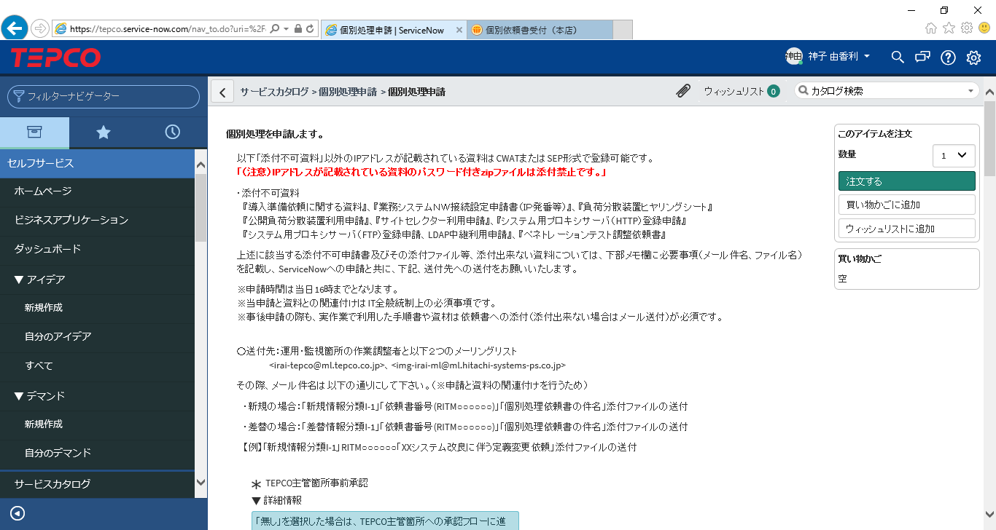

添付資料
（１）セュリティログ収集・削除定義登録申請書
（２）セキュリティログファイルレイアウト
（注）作業手順書の添付は不要です。
（注）TEPCO主管箇所事前承認有りの場合は、
追加の添付資料が必要となる場合があります。

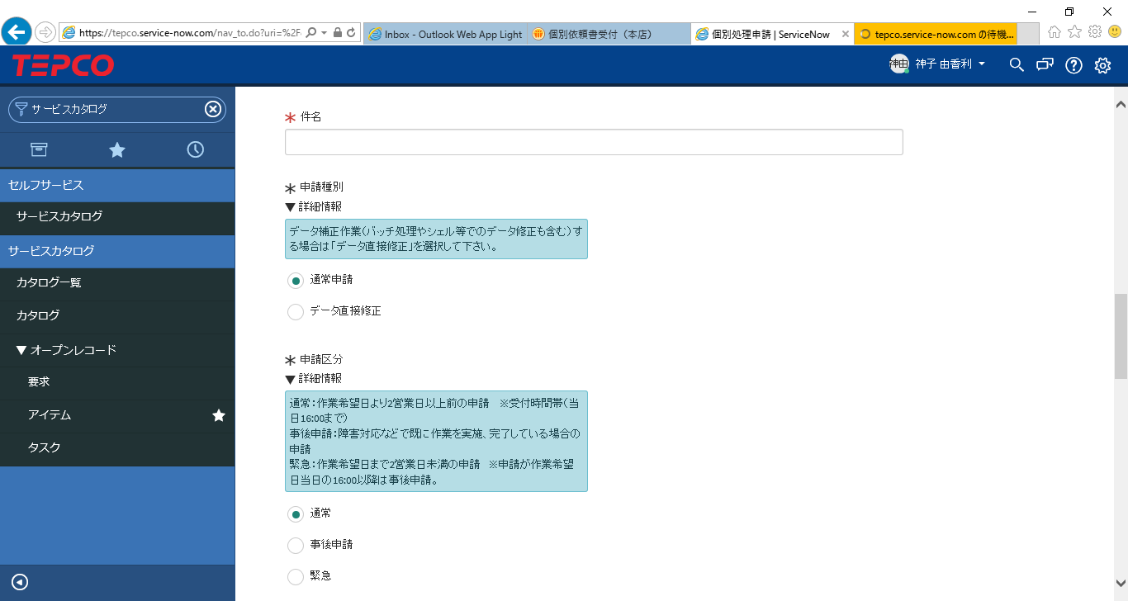
件名
「セキュリティログの収集・削除定義登録作業依頼_（ジョブ・サブジョブ）_業務システム名」 と記載。

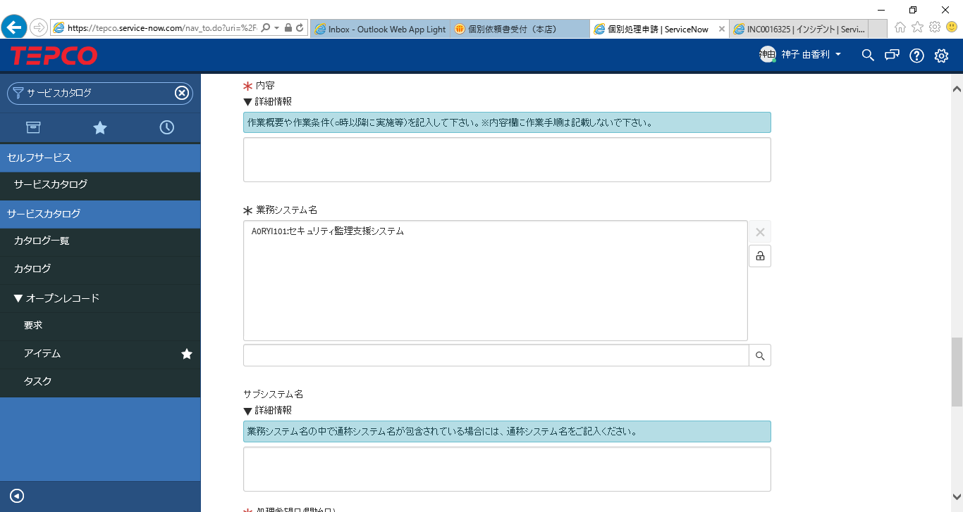

内容
「ｘｘｘｘｘｘ業務システム セキュリティログ［収集or削除］定義情報の登録作業を実施願います。」
と記載。

業務システム名
「A0RYI101:セキュリティ監理支援システム」を選択

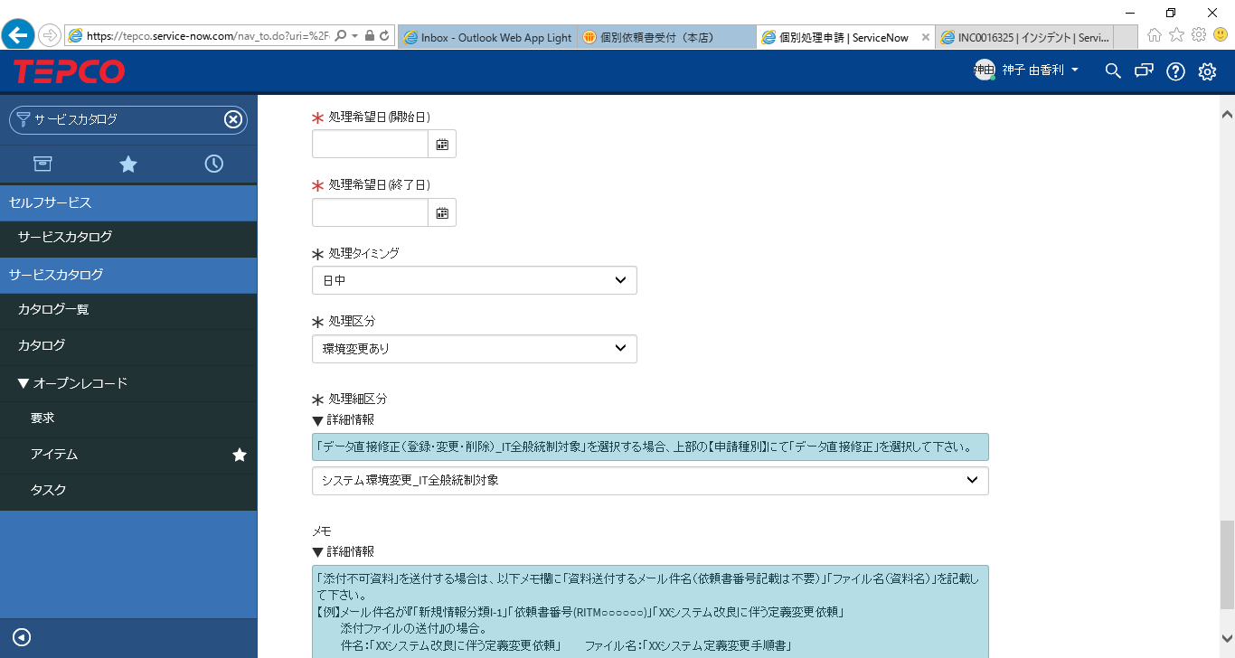

処理希望日
開始日 ： 処理開始（申請書記載の”適用日”）の「５営業日より前の日付」を指定
終了日 ： 申請書記載の”適用日”の「５営業日後の日付」を指定
※ログ収集確認は適用日の1～2営業日後となり、適用日のログ収集完了確認後に依頼書をクローズするため
処理希望日
開始日 ： 処理開始（申請書記載の”適用日”）の「５営業日より前の日付」を指定
終了日 ： 申請書記載の”適用日”の「５営業日後の日付」を指定
※ログ収集確認は適用日の1～2営業日後となり、適用日のログ収集完了確認後に依頼書をクローズするため

処理ﾀタイミング
「日中」 を選択

処理区分
「環境変更あり」を選択

処理細区分
「システム環境変更_ＩＴ全般統制対象」を選択

【参考】全体手続きフロー
■セキュリティログ収集・削除定義登録申請 全体手続きフロー

Ｓ
 | 業務システム開発・保守箇所 | ログ監理運用担当箇所 （HISYS-PS） | 個別処理依頼受付箇所 （HISYS-PS） | 開発支援担当箇所 （HISYS-PS）
個別処理依頼

個別処理依頼
手続き
個別処理依頼
受付

セキュリティログ
収集・削除 定義登録申請書
個別処理依頼書
内容確認

収集対象セキュリティログ
フォーマット仕様書
（ログフォーマット項目説明書）
セキュリティログ
収集・削除 定義登録申請書

収集対象セキュリティログ
フォーマット仕様書
（ログフォーマット項目説明書）

個別処理依頼作業
実施箇所への展開

個別処理依頼書
受領
個別処理依頼
展開
定義登録

セキュリティログ
収集・削除 定義登録申請書
セキュリティログ
収集・削除 定義登録申請書

収集対象セキュリティログ
フォーマット仕様書
（ログフォーマット項目説明書）
収集対象セキュリティログ
フォーマット仕様書
（ログフォーマット項目説明書）

収集・削除定義登録申請書情報のログ管理サーバへの登録

作業完了連絡受領
収集結果確認
個別処理依頼書
作業完了連絡

セキュリティログ
収集・削除 定義登録申請書
※収集結果追記
セキュリティログ
収集・削除 定義登録申請書
※収集結果確認

Ｅ

ログ監理運用担当箇所記入チェック
申請する定義の値を、02.運用手順書（恒常業務）を参考に確認すること

要注意
申請書Excel上、またはログ収集処理上で発生する注意点。

レコード情報
各レコードの情報に基づいて入力
自動入力
他のカラムを入力すると自動的に書き変わる項目
収集定義DB検索スクリプトを使用
ホスト名（必須）
ホスト名の追番を要確認
登録の場合：ホスト名の追番が重複しないこと
削除の場合：対象のホスト名が登録済であること
自動チェック内容：全角文字の利用、スペースの利用
保管年数（必須）
[5]5年
[6]6年
[7]7年
[8]8年
[9]9年
[10]10年
No.
No更新ボタンにて
必ず数字を入力すること
データチェック後
・有効（※送信可能）
・警告（※送信可能）
・無効（※送信不可）
サーバ区分（必須）
・[1]本番機
・[2]災対機
業務セグメント（必須）
・[1]業務システムNW
・[2]その他
IPアドレス
（必須）
入力時ポップアップ画面あり
ログファイル作成時間帯（必須）
[1]02:30
[2]18:00
[4]ホスト
収集対象ログファイル名（必須）
*-YYYYMMDD.*拡張子(基本構成）
チェック結果
（データチェックエラー時に出力 確認し対応すること）
●「IPアドレス」「ホスト名」「ログ種別」 の組み合わせで重複しています：
●未入力の項目があります：

収集結果
収集結果の証跡を添付

 | № | ヘッダー 情報№ | 選択 行 | チェック 結果 | 申請区分 | サーバ区分 | 設置箇所 | セグメント | 定義登録先サーバ | ホスト名 | 日本語名称 | IPアドレス | 適用日付 | ログファイル 作成時間帯 | ログ種別 | 保管年数 | 格納先ディレクトリ | 収集対象ログファイル名 （拡張子まで記載） | チェック結果 | チェック 結果値1 | チェック 結果値2 | チェック 結果値3 | チェック 重複リスト | 収集結果 ※適用日付のログを証跡として記載
 | 1 | 1 |  | 有効 | [1]収集開始 | [1]本番機 | [1]CDC | [1]業務システムNW | [3]SDC監理 | n11111_1 | ログ監理システム 業務Ａサーバ | 10.193.87.1 | 2022-02-09 | [2]18:00 | [A]アクセスログ | [5]5年 | c:/usr/Busy_A/20220209/n11111_seclog001 | test.zip
ヘッダー情報No
基本１を入力
（入力がないと
アップロードファイル
が不具合を起こす）

申請区分（必須）
・[1]収集開始（※登録）
・[2]収集停止（※削除）
設置個所
（必須）
・[1]CDC
・[2]SDC
定義登録先サーバ
※設置個所と
業務セグメント選択で
自動出力
サーバ（日本語名称）（必須）
※半角スペースは使用禁止
サーバ名にシステム名が
含まれているか確認。
なければ追記すること。
ログ種別（必須）
[A]アクセスログ
[N]認証ログ
[C]アカウントログ
[O]オペレーションログ
[E]その他ログ
チェック重複リスト
（データチェック時 重複している行を出力）
例 №2(20行)
例 №1(19行)
適用日付
（必須）
再収集対象の場合
再収集する日付よりも
前の日付であること
格納先ディレクトリ（必須）
Windows環境の場合
区切り文字の\は１つ
（実際のパスのままで良い）

データチェック時の注意

データチェックボタン 押下前
Noが作成したレコード以外にも振られている場合

データチェック対象になり
異常扱いになるので注意
（送信時に支障はなし）

